Обзор
SUM из Сумма относительно параметра Тип
Тип | SUM of Сумма
Автоматы | 800 ₽
Блок пиания | 3,600 ₽
Клемники | 11,145 ₽
Контролллер | 25,100 ₽
Провод | 3,250 ₽
Работа | 11,500 ₽
Реле | 10,500 ₽
Фурнитура | 3,960 ₽
Общий итог | 69,855 ₽

WAGO Клемники
Клемники шины 220в
Поставщик | https://wgspb.ru/

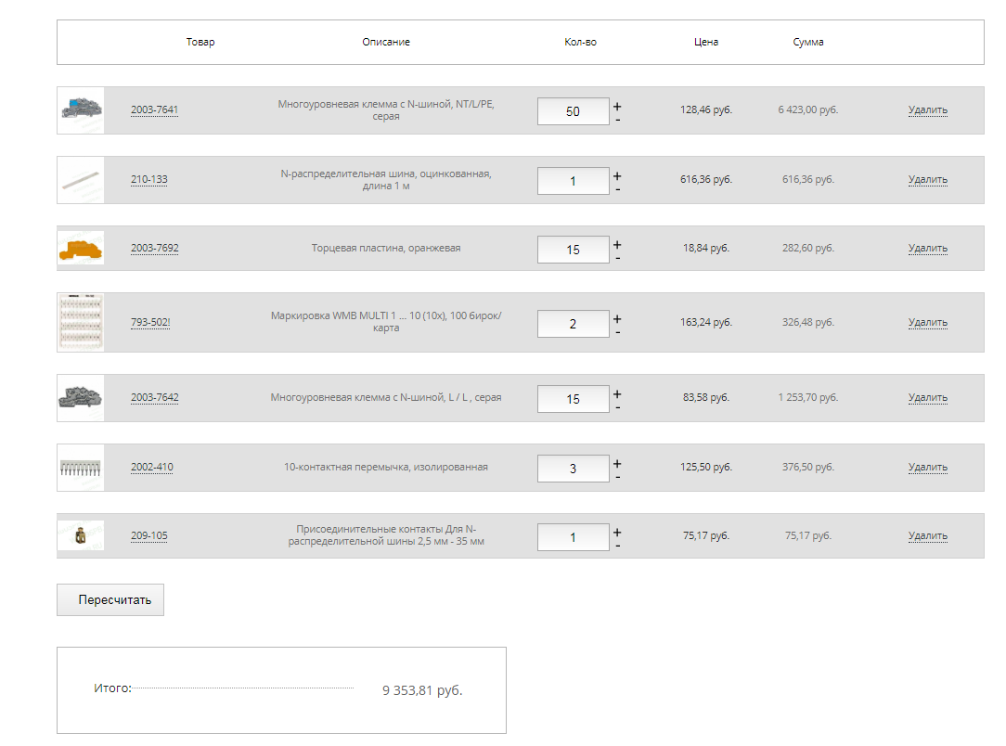
 |  | Набрал корзину ( ниже ) дождемся счета.

PLC
DVP-SE DVP12SE11R | DVPEN01-SL – Левосторонний модуль сбора данных | RTU-EN01 - Модуль для удаленного сбора данных в Ethernet
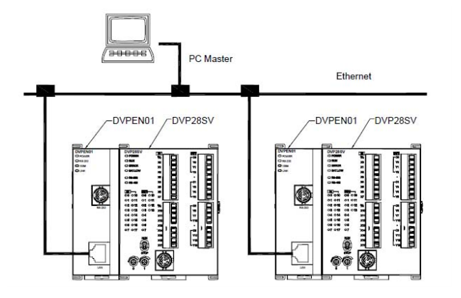
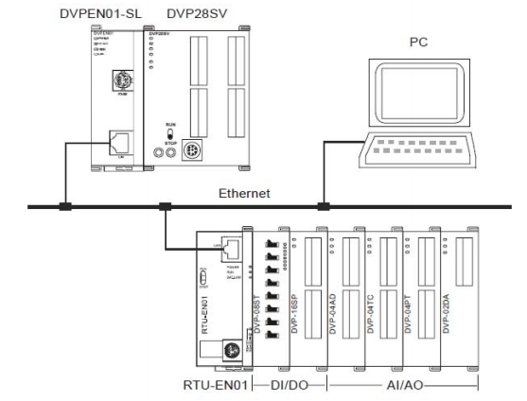

3. Модули расширения
100$ DVP16SP11R Модуль дискретных входов/выходов: 8DI/8DO (Transistor),
100$ DVP16SN11TS 16 Point, 16DO (Transistor PNP), 24V DC Power, SLIM

